Anexo 6 - Primário Estados
GOVERNO DO ESTADO DO RIO DE JANEIRO
RELATÓRIO RESUMIDO DA EXECUÇÃO ORÇAMENTÁRIA
DEMONSTRATIVO DOS RESULTADOS PRIMÁRIO E NOMINAL
ORÇAMENTOS FISCAL E DA SEGURIDADE SOCIAL
JANEIRO A JUNHO 2025/BIMESTRE MAIO - JUNHO

 |  |  |  |  |  |  |  | Emissão: 22/07/2025
RREO - ANEXO 6 (LRF, art 53, inciso III) |  |  |  |  |  |  |  | R$ 1.00
ACIMA DA LINHA

RECEITAS PRIMÁRIAS | PREVISÃO ATUALIZADA | ATÉ JUNHO/2025
 |  | RECEITAS REALIZADAS
 |  | (a)
RECEITAS CORRENTES (EXCETO FONTES RPPS) (I) | 95,071,750,515.17 |  |  |  |  |  |  | 51,434,061,878.12
Impostos, Taxas e Contribuições de Melhoria | 53,567,529,728.89 |  |  |  |  |  |  | 28,094,546,333.41
ICMS | 37,824,869,494.20 |  |  |  |  |  |  | 19,420,924,195.92
IPVA | 2,182,012,125.88 |  |  |  |  |  |  | 1,758,439,853.32
ITCD | 1,305,837,491.83 |  |  |  |  |  |  | 607,784,473.53
IRRF | 7,442,000,930.76 |  |  |  |  |  |  | 3,670,800,833.64
Outros Impostos, Taxas e Contribuições de Melhoria | 4,812,809,686.22 |  |  |  |  |  |  | 2,636,596,977.00
Contribuições | 186,962,114.00 |  |  |  |  |  |  | 100,273,213.60
Receita Patrimonial | 28,184,228,170.52 |  |  |  |  |  |  | 16,203,296,764.70
Aplicações Financeiras (II) | 2,412,888,152.92 |  |  |  |  |  |  | 1,769,236,559.60
Outras Receitas Patrimoniais | 25,771,340,017.60 |  |  |  |  |  |  | 14,434,060,205.10
Transferências Correntes | 10,575,534,907.48 |  |  |  |  |  |  | 5,646,865,788.63
Cota-Parte do FPE | 2,648,302,239.26 |  |  |  |  |  |  | 1,439,444,069.28
Transferências da LC 61/1989 | 1,066,878,125.05 |  |  |  |  |  |  | 504,858,633.47
Transferências do FUNDEB | 4,217,747,252.00 |  |  |  |  |  |  | 2,239,362,641.50
Outras Transferências Correntes | 2,642,607,291.17 |  |  |  |  |  |  | 1,463,200,444.38
Demais Receitas Correntes | 2,557,495,594.28 |  |  |  |  |  |  | 1,389,079,777.78
Outras Receitas Financeiras (III) | 11,090,974.40 |  |  |  |  |  |  | 22,960,636.06
Receitas Correntes Restantes | 2,546,404,619.88 |  |  |  |  |  |  | 1,366,119,141.72
RECEITAS PRIMÁRIAS CORRENTES (EXCETO FONTES RPPS) (IV) = [I - (II + III)] | 92,647,771,387.85 |  |  |  |  |  |  | 49,641,864,682.46
RECEITAS PRIMÁRIAS CORRENTES (COM FONTES RPPS) (V) | 4,411,422,607.00 |  |  |  |  |  |  | 2,361,340,042.02
RECEITAS NÃO PRIMÁRIAS CORRENTES (COM FONTES RPPS) (VI) | 1,045,217,964.00 |  |  |  |  |  |  | 694,803,109.13
RECEITAS DE CAPITAL (EXCETO FONTES RPPS) (VII) | 624,621,228.86 |  |  |  |  |  |  | 104,331,033.60
Operações de Crédito (VIII) | 18,400,216.00 |  |  |  |  |  |  | -
Amortização de Empréstimos (IX) | 199,096,497.86 |  |  |  |  |  |  | 93,591,799.60
Alienação de Bens | 1,093,741.00 |  |  |  |  |  |  | 4,335,050.00
Receitas de Alienação de Investimentos Temporários (X) | - |  |  |  |  |  |  | -
Receitas de Alienação de Investimentos Permanentes (XI) | - |  |  |  |  |  |  | -
Outras Alienações de Bens | 1,093,741.00 |  |  |  |  |  |  | 4,335,050.00
Transferências de Capital | 406,030,774.00 |  |  |  |  |  |  | 6,404,184.00
Convênios | 277,515,635.00 |  |  |  |  |  |  | -
Outras Transferências de Capital | 128,515,139.00 |  |  |  |  |  |  | 6,404,184.00
Outras Receitas de Capital | - |  |  |  |  |  |  | -
Outras Receitas de Capital Não Primárias (XII) | - |  |  |  |  |  |  | -
Outras Receitas de Capital Primárias | - |  |  |  |  |  |  | -
RECEITAS PRIMÁRIAS DE CAPITAL (EXCETO FONTES RPPS) (XIII) = [VII - (VIII + IX + X + XI + XII)] | 407,124,515.00 |  |  |  |  |  |  | 10,739,234.00
RECEITAS PRIMÁRIAS DE CAPITAL (COM FONTES RPPS) (XIV) | - |  |  |  |  |  |  | -
RECEITAS NÃO PRIMÁRIAS DE CAPITAL (COM FONTES RPPS) (XV) | - |  |  |  |  |  |  | -
RECEITA PRIMÁRIA TOTAL (XVI) = (IV + V + XIII + XIV) | 97,466,318,509.85 |  |  |  |  |  |  | 52,013,943,958.48
RECEITA PRIMÁRIA TOTAL (EXCETO FONTES RPPS) (XVII) = (IV + XIII) | 93,054,895,902.85 |  |  |  |  |  |  | 49,652,603,916.46

DESPESAS PRIMÁRIAS | DOTAÇÃO ATUALIZADA | ATÉ JUNHO/2025
 |  | DESPESAS EMPENHADAS | DESPESAS LIQUIDADAS | DESPESAS PAGAS (a) | RESTOS A PAGAR PROCESSADOS PAGOS (b) |  | RESTOS A PAGAR NÃO PROCESSADOS

 |  |  |  |  |  |  | LIQUIDADOS | PAGOS (c)
DESPESAS CORRENTES (EXCETO FONTES RPPS) (XVIII) | 99,876,406,414.57 | 46,577,790,901.85 | 41,388,375,335.24 | 38,854,102,607.82 |  | 1,735,045,754.29 | 1,764,956.01 | 559,365,826.44
Pessoal e Encargos Sociais | 61,472,012,900.74 | 28,087,249,723.91 | 26,696,058,384.98 | 24,665,575,564.30 |  | 320,685,498.98 | 691,809.07 | 3,557,813.07
Juros e Encargos da Dívida (XIX) | 5,025,421,554.32 | 1,383,587,088.57 | 1,383,579,975.63 | 1,383,579,551.15 |  | 2,011.84 | - | -
Outras Despesas Correntes | 33,378,971,959.51 | 17,106,954,089.37 | 13,308,736,974.63 | 12,804,947,492.37 |  | 1,414,358,243.47 | 1,073,146.94 | 555,808,013.37
Transferências Constitucionais e Legais | - | - | - | - |  | - | - | -
Demais Despesas Correntes | 33,378,971,959.51 | 17,106,954,089.37 | 13,308,736,974.63 | 12,804,947,492.37 |  | 1,414,358,243.47 | 1,073,146.94 | 555,808,013.37
DESPESAS PRIMÁRIAS CORRENTES (EXCETO FONTES RPPS) (XX) = (XVIII - XIX) | 94,850,984,860.25 | 45,194,203,813.28 | 40,004,795,359.61 | 37,470,523,056.67 |  | 1,735,043,742.45 | 1,764,956.01 | 559,365,826.44
DESPESAS PRIMÁRIAS CORRENTES (COM FONTES RPPS) (XXI) | 9,191,045,182.58 | 3,403,541,729.65 | 3,337,326,032.71 | 2,966,175,319.51 |  | 10,128,910.31 | - | 4,243,827.80
DESPESAS NÃO PRIMÁRIAS CORRENTES (COM FONTES RPPS) (XXII) | 10,000.00 | - | - | - |  | - | - | -
DESPESAS DE CAPITAL (EXCETO FONTES RPPS) (XXIII) | 10,491,896,531.66 | 3,200,418,736.68 | 2,260,861,647.15 | 2,189,899,227.00 |  | 115,210,984.43 | 10,797,370.14 | 224,717,699.68
Investimentos | 7,164,847,511.26 | 2,387,694,116.94 | 1,454,249,768.45 | 1,383,287,525.85 |  | 115,208,689.64 | 10,797,370.14 | 224,717,699.68
Inversões Financeiras | 213,868,973.14 | 8,781,210.57 | 2,810,079.89 | 2,810,079.89 |  | 250.00 | - | -
Concessão de Empréstimos e Financiamentos (XXIV) | 124,796,639.00 | 8,781,210.57 | 2,810,079.89 | 2,810,079.89 |  | 250.00 | - | -
Aquisição de Título de Capital já Integralizado (XXV) | - | - | - | - |  | - | - | -
Aquisição de Título de Crédito (XXVI) | - | - | - | - |  | - | - | -
Demais Inversões Financeiras | 89,072,334.14 | - | - | - |  | - | - | -
Amortização da Dívida (XXVII) | 3,113,180,047.26 | 803,943,409.17 | 803,801,798.81 | 803,801,621.26 |  | 2,044.79 | - | -
DESPESAS PRIMÁRIAS DE CAPITAL (EXCETO FONTES RPPS) (XXVIII) = [XXIII - (XXIV + XXV + XXVI + XXVII)] | 7,253,919,845.40 | 2,387,694,116.94 | 1,454,249,768.45 | 1,383,287,525.85 |  | 115,208,689.64 | 10,797,370.14 | 224,717,699.68
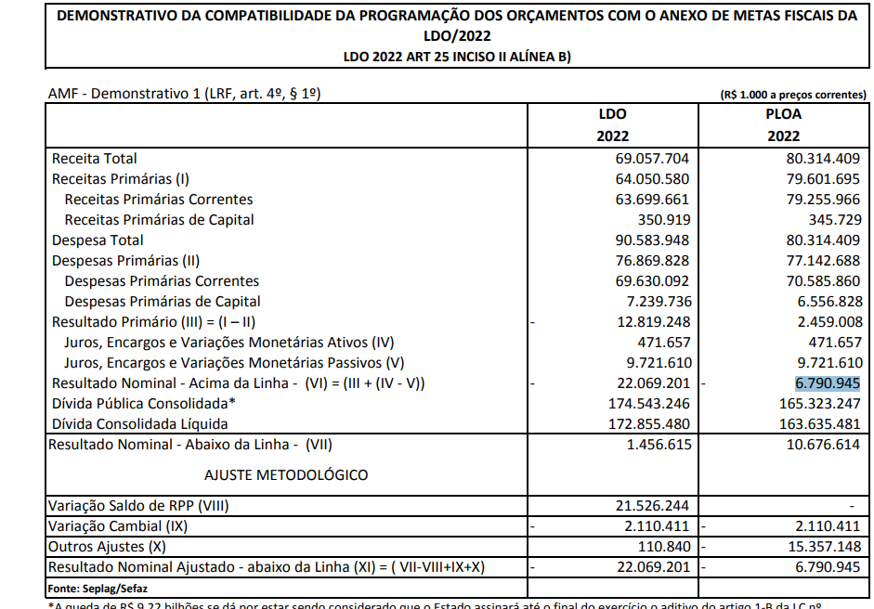
RESERVA DE CONTINGÊNCIA (XXIX) | 780,006,156.00
DESPESAS PRIMÁRIAS DE CAPITAL (COM FONTES RPPS) (XXX) | 78,500,000.00 | 7,944,982.35 | 4,349,471.78 | 3,793,312.18 |  | 352,638.83 | - | 4,052,716.40
DESPESAS NÃO PRIMÁRIAS DE CAPITAL (COM FONTES RPPS) (XXXI) | - | - | - | - |  | - | - | -
DESPESA PRIMÁRIA TOTAL (XXXII) = (XX + XXI + XXVIII + XXIX + XXX) | 112,154,456,044.23 | 50,993,384,642.22 | 44,800,720,632.55 | 41,823,779,214.21 |  | 1,860,733,981.23 | 12,562,326.15 | 792,380,070.32

DESPESA PRIMÁRIA TOTAL (EXCETO FONTES RPPS) (XXXIII) = (XX + XXVIII + XXIX) | 102,884,910,861.65 | 47,581,897,930.22 | 41,459,045,128.06 | 38,853,810,582.52 |  | 1,850,252,432.09 | 12,562,326.15 | 784,083,526.12

RESULTADO PRIMÁRIO (COM RPPS) - Acima da Linha (XXXIV) = [XVIa - (XXXIIa +XXXIIb + XXXIIc)] |  |  |  |  |  |  |  | 7,537,050,692.72

RESULTADO PRIMÁRIO (SEM RPPS) - Acima da Linha (XXXV) = [XVIIa - (XXXIIIa +XXXIIIb + XXXIIIc)] |  |  |  |  |  |  |  | 8,164,457,375.73

META FISCAL PARA O RESULTADO PRIMÁRIO | VALOR CORRENTE

Meta fixada no Anexo de Metas Fiscais da LDO para 2025 |  |  |  |  |  |  |  | (4,793,771,000.00)

JUROS NOMINAIS | ATÉ JUNHO/2025
 | VALOR INCORRIDO

Juros, Encargos e Variações Monetárias Ativos (Exceto RPPS) (XXXVI) |  |  |  |  |  |  |  | 3,732,871,057.37
Juros, Encargos e Variações Monetárias Passivos (Exceto RPPS) (XXXVII) |  |  |  |  |  |  |  | 12,941,029,213.92

RESULTADO NOMINAL (SEM RPPS) - Acima da Linha (XXXVIII) = XXXV + (XXXVI - XXXVII) |  |  |  |  |  |  |  | (1,043,700,780.82)

ABAIXO DA LINHA

CÁLCULO DO RESULTADO NOMINAL | SALDO
 | Em 31/Dez/2024 |  |  |  | Até JUNHO/2025
 | (a) |  |  |  | (b)
DÍVIDA CONSOLIDADA (XXXIX) |  |  |  | 217,992,901,467.69 |  |  |  | 225,101,061,978.82
DEDUÇÕES (XL) |  |  |  | 22,048,347,444.25 |  |  |  | 28,960,615,040.28
Disponibilidade de Caixa |  |  |  | 15,608,659,787.63 |  |  |  | 24,239,623,202.70
Disponibilidade de Caixa Bruta |  |  |  | 28,980,093,542.07 |  |  |  | 37,857,839,602.47
(-) Restos a Pagar Processados (XLI) |  |  |  | 2,819,314,700.07 |  |  |  | 595,625,195.58
(-) Depósitos Restituíveis e Valores Vinculados |  |  |  | 10,552,119,054.37 |  |  |  | 13,022,591,204.19
Demais Haveres Financeiros |  |  |  | 6,439,687,656.62 |  |  |  | 4,720,991,837.58
DÍVIDA CONSOLIDADA LÍQUIDA (XLII) = (XXXIX - XL) |  |  |  | 195,944,554,023.44 |  |  |  | 196,140,446,938.54
RESULTADO NOMINAL (SEM RPPS) - Abaixo da Linha (XLIII) = (XLIIa - XLIIb) |  |  |  |  |  |  |  | (195,892,915.10)

META FISCAL PARA O RESULTADO NOMINAL | VALOR CORRENTE

Meta fixada no Anexo de Metas Fiscais da LDO para 2025 |  |  |  |  |  |  |  | (20,659,670,000.00)

AJUSTE METODOLÓGICO | ATÉ JUNHO/2025

VARIAÇÃO DO SALDO DE RPP (XLIV) = (XLIb - XLIa) |  |  |  |  |  |  |  | (2,223,689,504.49)
RECEITA DE ALIENAÇÃO DE INVESTIMENTOS PERMANENTES (XLV) = (XI) |  |  |  |  |  |  |  | -
VARIAÇÃO CAMBIAL (XLVI) |  |  |  |  |  |  |  | 2,162,301,761.53
VARIAÇÃO DO SALDO DE PRECATÓRIOS INTEGRANTES DA DC (XLVII) |  |  |  |  |  |  |  | 537,379,132.41
VARIAÇÃO DO SALDO DAS DEMAIS OBRIGAÇÕES INTEGRANTES DA DC (XLVIII) |  |  |  |  |  |  |  | -
OUTROS AJUSTES (XLIX) |  |  |  |  |  |  |  | (1,323,799,255.17)
RESULTADO NOMINAL (SEM RPPS) AJUSTADO - Abaixo da Linha (L) = [XLIII + (XLIV - XLV + XLVI + XLVII + XLVIII) +/- (XLIX)] |  |  |  |  |  |  |  | (1,043,700,780.82)

RESULTADO PRIMÁRIO (SEM RPPS) - Abaixo da Linha (LI) = (L) - (XXXVI - XXXVII) |  |  |  |  |  |  |  | 8,164,457,375.73
 |  |  |  |  |  |  |  | Continua (1/2)

 |  |  |  |  |  |  |  | Continuação
GOVERNO DO ESTADO DO RIO DE JANEIRO
RELATÓRIO RESUMIDO DA EXECUÇÃO ORÇAMENTÁRIA
DEMONSTRATIVO DOS RESULTADOS PRIMÁRIO E NOMINAL
ORÇAMENTOS FISCAL E DA SEGURIDADE SOCIAL
JANEIRO A JUNHO 2025/BIMESTRE MAIO - JUNHO
 |  |  |  |  |  |  |  | Emissão: 22/07/2025
RREO - ANEXO 6 (LRF, art 53, inciso III) |  |  |  |  |  |  |  | R$ 1.00
INFORMAÇÕES ADICIONAIS | PREVISÃO ORÇAMENTÁRIA

SALDO DE EXERCÍCIOS ANTERIORES |  |  |  |  |  |  |  | 6,203,832,754.36
Recursos Arrecadados em Exercícios Anteriores - RPPS |  |  |  |  |  |  |  | -
Superávit Financeiro Utilizado para Abertura e Reabertura de Créditos Adicionais |  |  |  |  |  |  |  | 6,203,832,754.36
RESERVA ORÇAMENTÁRIA DO RPPS |  |  |  |  |  |  |  | -

DEMONSTRATIVO DE CUMPRIMENTO DO LIMITE PARA DESPESAS PRIMÁRIAS CORRENTES
...

